요율공제액 (상한 하한적용)
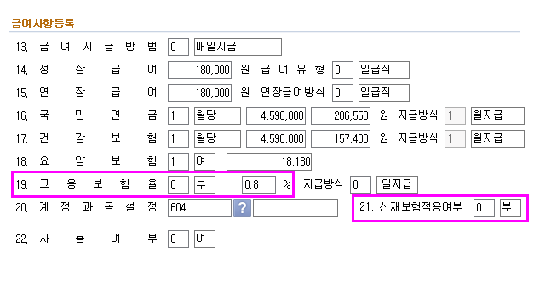
 |  |  |  |  |  |  |  |  | https://cafe.daum.net/transtax/QJhz/35

 |  |  |  |  |  |  |  |  | 고용보험
 |  |  |  |  |  |  |  |  | 2019.10.1.부터
 |  |  |  |  |  |  |  |  | 구분 |  | 근로자 | 사업주 | 소계
 |  |  |  |  |  |  |  |  | 실업급여 |  | 0.80% | 0.80% | 1.60%
 |  |  |  |  |  |  |  |  | 고용안정, 직업능력 개발사업 | 150인 미만기업 | 0.00% | 0.25% | 0.25%
 |  |  |  |  |  |  |  |  |  | 150인 이상 (우선지원대상기업) |  | 0.45% | 0.45%
 |  |  |  |  |  |  |  |  |  | 150인이상~1000인 미만 기업 |  | 0.65% | 0.65%
 |  |  |  |  |  |  |  |  |  | 1000인 이상 기업,국가·지방자치단체 |  | 0.85% | 0.85%
 |  |  |  |  |  |  |  |  | 계 |  | 0.80% | 1.05% | 1.85%

 | 건설업 1년이상 계속 근무여부 확인 (1년이상 근무 일용직 -> 상용직으로) |  |  |  |  |  |  |  | 0.270%
 |  |  |  |  |  |  |  |  |  | 200,000
 |  |  |  |  |  |  |  |  |  | 50,000 |  |  | https://cafe.daum.net/transtax/FWkz/200
8일이상 or | 일용직포함 입사월 제외 |  |  |  |  |  | 1 |  | 2.70% | 1350 |  |  | 업종별 요율(근로복지공단문의)
60시간 | 신규입사자 2일이후 입사 |  |  |  |  |  |  |  |  |  |  | 산재보험 | 1.0%

2021년 | 6.86% | 11.52% | 9.00% |  |  |  | 2 |  |  | 상한
2022년 | 6.99% | 12.27% | 9.00% |  |  |  |  |  |  | 하한
보수 | 건강보험 | 요양보험 | 국민연금 (60세) | 고용보험 | (일용직 日15만공제) 일당지급액 187,030원 초과액 |  | 차인 지급액 (이체액) |  | 구분 | 건강보험 | 국민연금 | 고용보험 | 산재보험 | 합계 | 근로소득세 | 지방소득세 | 차인지급액
 | 3.495% | 12.27% | 4.50% | 0.80% |  |  |  |  | 회사부담분 | 213,820 | 235,800 | 57,210 | 54,490 | 561,320
 |  | 0.42884% |  |  | 근로(2.7%) 소득세 | 지방(0.27%) 소득세 |  |  | 직원부담분 | 213,820 | 235,800 | 43,590 |  | 493,210 |  |  | 4,956,290
5,449,500 | 190,460 | 23,360 | 235,800 | 43,590 |  |  | 4,956,290 |  | 신고납부액 | 427,640 | 471,600 | 100,800 | 54,490 | 1,054,530
 | 7.847673% |  |  |  |  |  |  |  | 회사부담분 | 3.924% | 4.327% | 1.050% | 1.000% | 10.300%
 | 6.86% | 0.79027% |  |  |  |  |  |  | 직원부담분 | 3.924% | 4.327% | 0.800% | 0.000% | 9.051%
 | 6.99% | 0.85767% |  |  |  |  |  |  | 신고납부액 | 7.847% | 8.654% | 1.850% | 1.000% | 19.351%
 |  |  |  |  |  |  |  |  |  | 7.6502720% | 9%
 | 3.43% | 0.42866%
 | 3.50% | 0.42866%

연도 /보수월액 | 국민연금 |  |  | 국민연금보험료
 | 하한액 | 상한액 |  | 하한액 | 상한액
2021.7.1. | 330,000 | 5,240,000 |  | 29,700 | 471,600
2022.7.1. | 330,000 | 5,240,000 | 향후 확인 | 29,700 | 471,600

연도 /보수월액 | 건강보험 보수월액 |  |  | 하한 |  |  | 상한
 | 하한액 | 상한액 |  | 건강보험료 | 요양보험료 | 소계 | 건강보험료 | 요양보험료 | 소계
2021 | 279,300 | 102,739,068 |  | 19,160 | 2,200 | 21,360 | 7,047,900 | 811,910 | 7,859,810
2022 | 279,256 | 104,536,481 |  | 19,520 | 2,390 | 21,910 | 7,307,100 | 896,580 | 8,203,680

산재보험
산재보험요율 | 근로복지공단에 문의
https://www.kcomwel.or.kr/kcomwel/paym/paym/tari.jsp

